2019_data
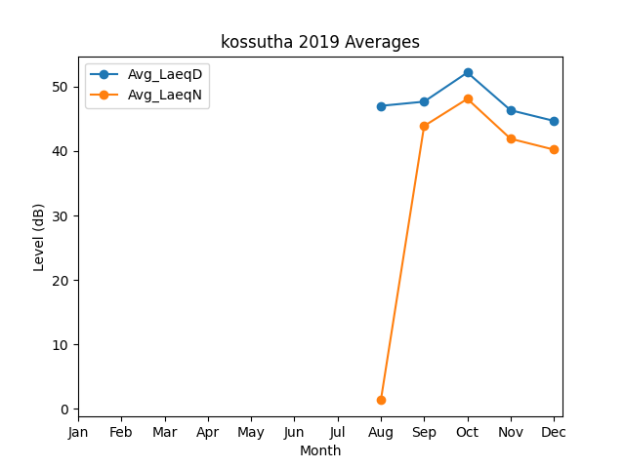
Month | Avg_LaeqD | Avg_LaeqN
8 | 47.027120692 | 1.3303944475
9 | 47.676397858 | 43.898846618
10 | 52.197116321 | 48.109665122
11 | 46.341858358 | 41.914715712
12 | 44.694136633 | 40.231930938

